1.IDENTIFICACION
 |  |  |  |  |  |  |  |  |  |  |  | LUNES | AC_170 | 1 | AC_170 | AVENIDA SAN JUAN BOSCO | NS | DIANA CUBIDES
INFORMACIÓN GENERAL |  | INFORMACIÓN DEL ESTUDIO RESPECTIVO |  |  |  |  |  |  |  |  |  | MARTES | AC_134 | 2 | AC_134 | AVENIDA IBERIA | SN | YOLANDA BAUTISTA ÁVILA
CONTRATISTA | CONSORCIO MONITOREO TRÁNSITO Y TRANSPORTE URBANO BOGOTÁ 2012 | CÓDIGO CORREDOR |  |  |  |  | 17 |  |  |  |  | MIÉRCOLES | AVENIDA_TRANSVERSAL_DE_SUBA | 3 | AC_145 | AVSUBA | WE
 |  | INFORME NÚMERO |  |  |  |  | 35 |  |  |  |  | JUEVES | AC_80 | 4 | AC_80 | AVENIDA MEDELLIN | EW
 |  | ORDEN DE TRABAJO No. |  |  |  |  | PROGRAMACIÓN BÁSICA |  |  |  |  | VIERNES | AC_68 | 5 | AC_68 | AVENIDA CHILE
OBJETO DEL CONTRATO | TOMA DE INFORMACIÓN DE CAMPO, COMO INSUMO DEL CONTRATO DE MONITOREO, SEGUIMIENTO Y PLANEACIÓN DEL TRÁNSITO Y TRANSPORTE DE BOGOTÁ D.C. | FECHA DE LA ORDEN DE TRABAJO |  |  |  |  | - |  |  |  |  | SÁBADO | AC_53 | 6 | AC_53 | AVENIDA PABLO VI
 |  | FECHA DE LA TOMA DE INFORMACIÓN |  |  |  |  | 011211 |  |  |  |  | DOMINGO | AC_26 | 7 | AC_26 | AVENIDA JORGE ELIECER GAITAN
 |  | DÍA DE LA SEMANA |  |  |  |  | JUEVES |  |  |  |  |  | AVENIDA_DE_LA_ESPERANZA | 8 | AC_24 | AVESPERANZA
NÚMERO DE CONTRATO | 1226 DE 2011 | TIPO DE ESTUDIO |  |  |  |  | TIEMPOS DE RECORRIDO EN VEHÍCULO EN MOVIMIENTO REALIZADOS EN TRANSPORTE PÚBLICO COLECTIVO E INDIVIDUAL Y PARTICULAR. |  |  |  |  |  | AC_19 | 9 | AC_19 | AVENIDA CIUDAD DE LIMA
 |  | NOMBRE DEL ARCHIVO |  |  |  |  | 17_AK_19_111201_TRVM.xlsm |  |  |  |  |  | AC_13 | 10 | AC_13 | AVENIDA CENTENARIO
FECHA DE INICIO DEL CONTRATO | 2011-11-30 | CÓDIGO DEL ESTUDIO |  |  |  |  | TRVM |  |  |  |  |  | AVENIDA_DE_LAS_AMERICAS | 11 | AC_9 | AVAMERICAS
 |  | CORREDOR DE LA TOMA DE INFORMACIÓN |  |  |  |  | AK_19 |  |  |  |  |  | AVENIDA_PRIMERO_DE_MAYO | 12 | AC_26_S | AVENIDA PRIMERO DE MAYO
INTERVENTORÍA | UNIVERSIDAD NACIONAL DE COLOMBIA |  |  |  |  |  |  |  |  |  |  |  | AVENIDA_CIUDAD_DE_CALI | 13 | AK_86 | AVENIDA CIUDAD DE CALI
 |  | PROFESIONALES RESPONSABLES |  |  |  |  |  |  |  |  |  |  | AVENIDA_BOYACA | 14 | AK_72 | AV BOYACA
 |  | CONSULTOR (DIRECTOR) |  |  |  |  | ALFREDO ARDILA ARIZA |  |  |  |  |  | AK_68_Y_AC_100 | 15 | AK_68_Y_AC_100 | AVENIDA DEL CONGRESO EUCARISTICO
OBJETO DEL CONTRATO | INTERVENTORÍA TÉCNICA, ADMINISTRATIVA Y FINANCIERA PARA LA TOMA DE INFORMACIÓN DE CAMPO COMO INSUMO DEL PROGRAMA DE MONITOREO DE TRÁNSITO Y TRANSPORTE URBANO DE BOGOTÁ 2012 | CONSULTOR (COORDINADOR GENERAL) |  |  |  |  | ARTURO ZARATE
 |  | CONSULTOR (EXPERTO EN TRÁNSITO Y TRANSPORTE) |  |  |  |  | SERGIO PABÓN |  |  |  |  |  | AV_NQS | 16 | AK_30 | AVENIDA CIUDAD DE QUITO
 |  | CONSULTOR (ING ANÁLISIS) |  |  |  |  | YOLANDA BAUTISTA ÁVILA |  |  |  |  |  | AK_19 | 17 | AK_19 | AVENIDA SANTA BARBARA
NÚMERO DE CONTRATO | 20111238 DE 2011 | INTERVENTORÍA (DIRECTOR) |  |  |  |  | CARLOS MONCADA |  |  |  |  |  | KR_13_Y_KR_17 | 18 | KR_13_Y_KR_17 | KR 13-KR 17
 |  | INTERVENTORÍA (ESPECIALISTA) |  |  |  |  | WILLIAM CASTRO |  |  |  |  |  | AK_11_Y_AK_15 | 19 | AK_11_Y_AK_15 | AK 11-AK 15
FECHA DE INICIO DEL CONTRATO | 2011-11-24 | INTERVENTORÍA (RESIDENTE) |  |  |  |  | JOSÉ EDWIN TORRES |  |  |  |  |  | AT_NORTE_Y_AV_CARACAS | 20 | AT_NORTE_Y_AV_CARACAS | AVENIDA CARACAS
 |  | SUPERVISORES SECRETARIA MOVILIDAD |  |  |  |  | FERNANDO CORTES SUESCÚN |  |  |  |  |  | AK_10 | 21 | AK_10 | AVENIDA FERNANDO MAZUERA
 |  |  |  |  |  |  |  |  |  |  |  |  | AK_7 | 22 | AK_7 | AVENIDA ALBERTO LLERAS CAMARGO
ESQUEMA |  | VERSIONES DEL ESTUDIO |  |  |  |  |  |  |  |  |  |  | AVENIDA_CIRCUNVALAR | 23 | AVENIDA_CIRCUNVALAR | AVENIDA CIRCUNVALAR
 |  | NUMERO | FECHA | OBSERVACIONES
 |  | Versión 0 | 13/12/2011
 |  | Versión 1 | 15/02/2012 | SE ATIENDE OBSERVACIÓN SEGÚN RADICADO PIT-INT-CMTTUB-034-12
 |  | Versión 2
 |  | Versión 3

 |  | DESCRIPCIÓN DE LA TOMA DE INFORMACIÓN
 |  | N° TRAMO | INICIAL | FINAL | LONGITUD TÍPICA |  | COORDENADAS PUNTO INICIAL |  | TIPOS DE VEHÍCULOS | PARTICULAR | TPC
 |  |  |  |  | NS | SN | LATITUD | LONGITUD |  | TPI
 |  | 1 | AC_161 | CL_140 | 1.928 | 1.928 | 4°44'26.34" | -74° 2'34.17" | No. DE PERIODOS | HORA | PERIODO
 |  | 2 | CL_140 | AC_127 | 1.996 | 1.996 | 4°43'24.17" | -74° 2'46.49" | HORARIO DEL PERIODO No. 1 | 06:00-09:00 | AM
 |  | 3 | AC_127 | AC_100 | 2.195 | 2.195 | 4°42'19.46" | -74° 2'55.71" | HORARIO DEL PERIODO No. 2 | 11:00-1400 | M
 |  | 4 |  |  |  |  | 4°41'10.01" | -74° 3'7.38" | HORARIO DEL PERIODO No. 3 | 16:00-20:00 | PM
 |  | 5 |  |  |  |  |  |  | No. DE EQUIPOS UTILIZADOS | PARTICULAR | 2
 |  | 6 |  |  |  |  |  |  |  | TPC | 5
 |  | 7 |  |  |  |  |  |  |  | TPI | 2
 |  | 8 |  |  |  |  |  |  | OBSERVACIONES DE LA TOMA DE INFORMACIÓN
 |  | 9 |  |  |  |  |  |  | OBSERVACIÓN |  | SENTIDO
 |  | 10
 |  | 11
 |  | 12
 |  | 13
 |  | 14
 |  | 15
 |  | 16
 |  | 17
 |  | 18
 |  | 19
 |  | 20
 |  | 21
 |  | 22

 |  | ANÁLISIS PUNTUAL
 |  | LA AVENIDA CARRERA 19 (ENTRE CALLE 161 Y AVENIDA CALLE 100) ES UN CORREDOR VIAL ARTERIAL DE 6,12 KILÓMETROS DE LONGITUD, SE LOCALIZA EN EL NORTE DE LA CIUDAD, ESTÁ CONFORMADA POR DOS CALZADAS PARA TRÁFICO MIXTO (INCLUYE TPC), PERMITE LA CIRCULACIÓN EN SENTIDO NORTE-SUR Y VICEVERSA. LA VELOCIDAD PROMEDIO PONDERADA DEL CORREDOR ES 14,81 KM/H (13,12 KM/H EN EL SENTIDO NORTE-SUR Y 16,50 KM/H EN EL SENTIDO SUR-NORTE). LA VELOCIDAD MÁXIMA EN EL CORREDOR PARA TRANSPORTE PARTICULAR ES DE 28,1 KM/H, LA CUAL SE PRESENTA EN EL TRAMO CL 140-AC 127, EN SENTIDO SUR-NORTE Y EN EL PERIODO DE LA MAÑANA; PARA TRANSPORTE PÚBLICO COLECTIVO ES DE 28,8 KM/H, LA CUAL SE PRESENTA EN EL TRAMO CL 140-AC 127, EN EL SENTIDO SUR-NORTE, EN EL PERIODO DE LA MAÑANA; Y PARA TRANSPORTE PÚBLICO INDIVIDUAL ES DE 25,4 KM/H, LA CUAL SE PRESENTA EN EL TRAMO AC 127-AC 100, EN EL SENTIDO SUR-NORTE, EN EL PERIODO DE LA MAÑANA. EL INDICADOR DE VELOCIDAD DEL CORREDOR PARA EL PERIODO DE LA MAÑANA ES DE 18,41 KM/H, PARA EL PERIODO DEL MEDIODÍA DE 14,02 KM/H Y PARA EL PERIODO DE LA TARDE DE 11,74 KM/H, SIENDO EL PERIODO DE LA TARDE EL MÁS BAJO DEBIDO A AFECTACIONES EN LA OPERACIÓN DE TRÁNSITO GENERADAS POR SITUACIONES COMO CONGESTIÓN VEHICULAR. LA VELOCIDAD PROMEDIO PONDERADA DEL CORREDOR RESPECTO A LA TOMA REALIZADA EL DÍA JUEVES 01 DE SEPTIEMBRRE DE 2011 DISMINUYÓ DE 16,60 KM/H A 14,81 KM/H.

 |  | REGISTRO FOTOGRÁFICO PUNTOS DE CONTROL
 |  | PUNTOS DE CONTROL
 |  | 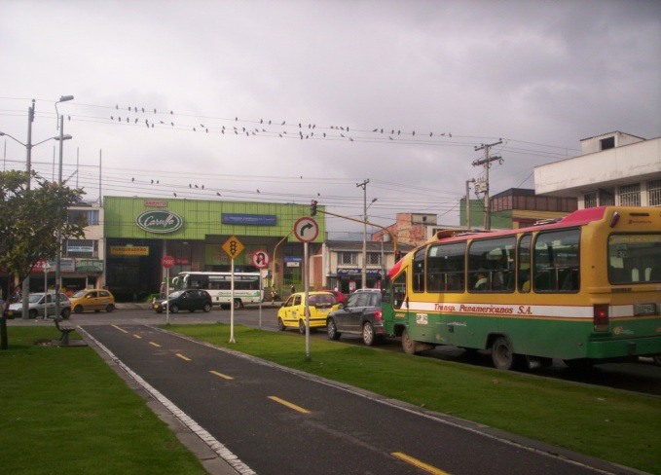 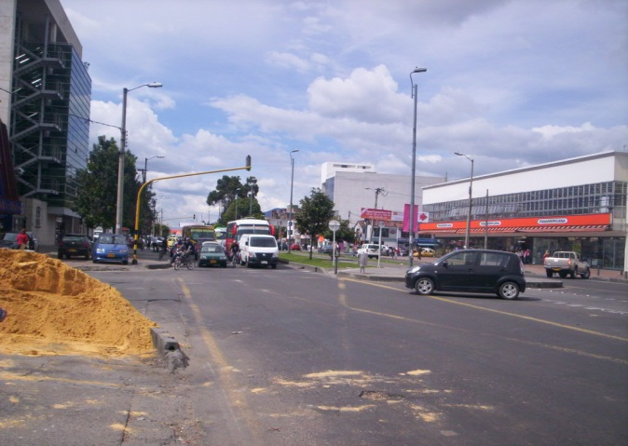 AVENIDA CALLE 161 CALLE 140

 |  | PUNTOS DE CONTROL
 |  | 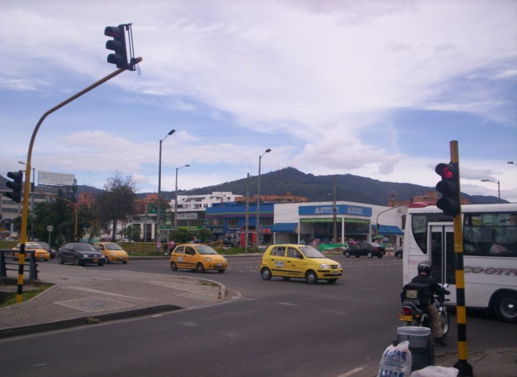 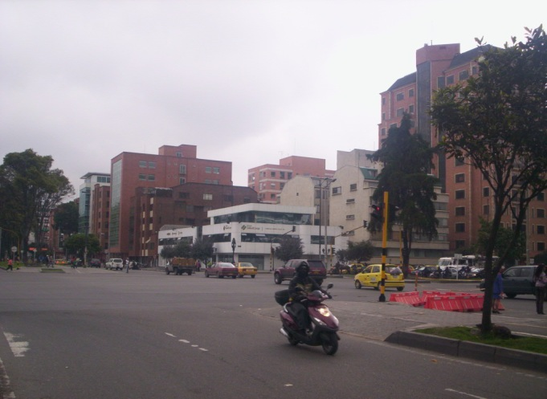 AVENIDA CALLE 127 AVENIDA CALLE 100

4a.GRÁFICO TIEMPOS
GRÁFICO RESUMEN DE TIEMPOS PROMEDIO DE RECORRIDO
 | NS | SN
6:00 | 0:07:43 | 0:05:31
7:00 | 0:14:47 | 0:06:29
8:00 | 0:13:37 | 0:06:42
11:00 | 0:09:22 | 0:08:22
12:00 | 0:09:09 | 0:07:36
13:00 | 0:07:08 | 0:07:53
16:00 | 0:15:55 | 0:08:57
17:00 | 0:16:50 | 0:14:30
18:00 | 0:13:13 | 0:17:11
19:00 | 0:08:04 | 0:10:54
20:00 | 0:07:09
6:00 | 0:06:30 | 0:04:32
7:00 | 0:16:56 | 0:05:53
8:00 | 0:10:28 | 0:04:10
11:00 | 0:12:24 | 0:07:34
12:00 | 0:12:14 | 0:08:37
13:00 | 0:10:33 | 0:06:05
16:00 | 0:22:44 | 0:10:22
17:00 | 0:18:18 | 0:14:13
18:00 | 0:09:46 | 0:13:01
19:00 | 0:07:06 | 0:09:28
20:00 | 0:09:32
6:00 | 0:06:56 | 0:05:26
7:00 | 0:17:48 | 0:05:03
8:00 | 0:11:44 | 0:06:28
11:00 | 0:09:55 | 0:07:08
12:00 | 0:10:58 | 0:09:36
13:00 | 0:11:47 | 0:12:39
14:00 | 0:08:44
16:00 |  | 0:19:38
17:00 | 0:08:08 | 0:16:20
18:00 | 0:08:22 | 0:23:43
19:00 | 0:06:55 | 0:17:27
20:00 | 0:05:39

4b.GRÁFICO VELOCIDADES
GRÁFICO RESUMEN DE INDICADOR DE VELOCIDAD PROMEDIO
 | NS | SN
6:00 | 15.75 | 21.58
7:00 | 8.15 | 18.86
8:00 | 8.57 | 19.53
11:00 | 12.67 | 14.06
12:00 | 12.86 | 15.69
13:00 | 16.68 | 14.95
16:00 | 7.43 | 13.05
17:00 | 6.87 | 9.02
18:00 | 8.85 | 6.77
19:00 | 14.82 | 11.24
20:00 | 16.33
6:00 | 20.12 | 28.63
7:00 | 7.20 | 22.64
8:00 | 11.55 | 29.00
11:00 | 9.75 | 16.22
12:00 | 9.84 | 14.25
13:00 | 11.59 | 19.84
16:00 | 5.35 | 11.80
17:00 | 6.58 | 8.60
18:00 | 14.16 | 9.25
19:00 | 17.63 | 13.98
20:00 | 16.79
6:00 | 21.10 | 24.59
7:00 | 7.57 | 26.99
8:00 | 11.55 | 22.05
11:00 | 13.45 | 19.09
12:00 | 12.15 | 13.97
13:00 | 12.20 | 10.49
14:00 | 15.37
16:00 |  | 6.75
17:00 | 16.78 | 8.10
18:00 | 15.93 | 6.26
19:00 | 20.22 | 7.61
20:00 | 27.94

4c.PERFIL DE VELOCIDAD
"TOMA DE INFORMACIÓN DE CAMPO PARA EL PROGRAMA DE MONITOREO, SEGUIMIENTO Y PLANEACIÓN DEL TRÁNSITO Y EL TRANSPORTE DE BOGOTÁ D.C." |  |  |  |  | "TOMA DE INFORMACIÓN DE CAMPO PARA EL PROGRAMA DE MONITOREO, SEGUIMIENTO Y PLANEACIÓN DEL TRÁNSITO Y EL TRANSPORTE DE BOGOTÁ D.C."

ANÁLISIS DEL TIEMPOS DE RECORRIDO E INDICADORES DE VELOCIDAD |  |  |  |  | ANÁLISIS DEL TIEMPOS DE RECORRIDO E INDICADORES DE VELOCIDAD

CORREDOR VÍAL EN ANÁLISIS: |  | AK_19 |  |  |  | CORREDOR VÍAL EN ANÁLISIS: | AK_19
FECHA DE LA TOMA DE INFORMACIÓN: |  | 011211 |  |  |  | FECHA DE LA TOMA DE INFORMACIÓN: | 011211

Tabla No 2. Indicador de Velocidad promedio por Subtramo y Periodo. |  |  |  |  | Gráfico No 3. Perfil del Indicador de Velocidad promedio por Subtramo y Periodo del Corredor víal en estudio.

PERFIL DEL INDICADOR DE VELOCIDAD PARA EL CORREDOR
TV | (Todas)
SENTIDO | (Varios elementos)

Ind. De Velocidad Promedio |  | PERIODO
INICIO | FINAL | AM | M | PM
AC_161 | CL_140 | 15.89 | 14.45 | 10.16
CL_140 | AC_127 | 20.27 | 13.45 | 11.86
AC_127 | AC_100 | 19.07 | 14.17 | 13.21

